상품제안서
리볼트 40mm 고화질 웨어러블 스마트워치 | 상품코드: S21447

 |  |  |  |  |  |  | 02-713-8555 | www.synergygift.co.kr
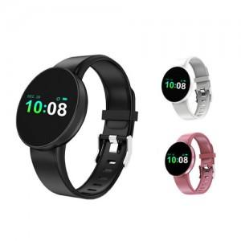

【상세/제작정보】

【인쇄/포장옵션】 | 레이저 / 시판박스

【공급단가】 | 수량 | 30~ | 100~ | 500~ | 1,000~ | 2,000~
*VAT별도 | 단가 | 27,670원 | 26,650원 | 25,620원 | 24,600원 | 23,980원

【상품 URL】 | https://www.synergygift.co.kr:443/src/goods_detail.php?gdno=21447

